1_登录
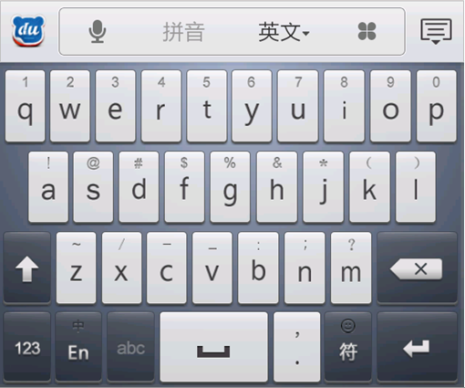
项目名称
找回密码
 | 圈 圈

账号

密码

注册
登录

2_注册
注册

3_首页
首页

 | 昵称：我是小124 |  | (粉丝195)

3/10
1/5
 | 等级： | 9 | 财富： | 8888
 | 圈子： |  | 宠物：

高富帅 经过了你的圈子#1号楼#，并支付过路费999
 |  |  |  | 1分钟前
屌丝 抢走了你的圈子#2号楼#
 |  |  |  | 20分钟前
白富美 在你的圈子#2号楼#发表了新的话题
 |  |  |  | 25分钟前

首页 圈子 宠物 消息 设置

3_圈子
我的位置
[ 切换 ]
 | 切换显示：默认显示“我的位置”，即让玩家查看当前所在的位置，以及附近的圈子信息

张江地铁站
 | 我要圈地：在地图上圈出属于玩家自己的领地

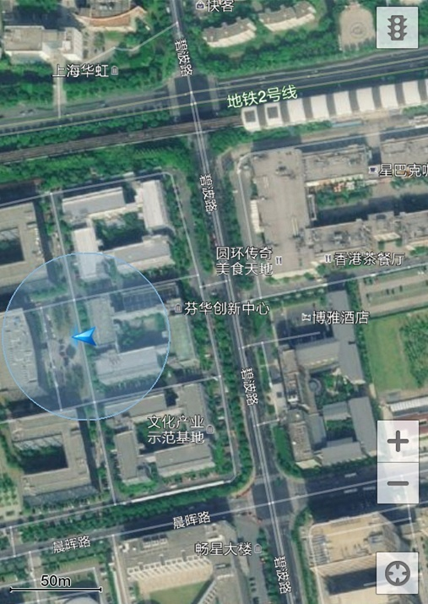
我要圈地
 | 搜索：按照输入内容搜索附近的圈子，输入文字后出现“x”按钮

 | 红色圈子：已被占领的圈子

 | 绿色圈子：未被占领的圈子

 | 蓝色圈子：以玩家当前位置为中心，可以圈的最大领地范围

博雅酒店
 | 蓝色箭头：玩家位置

 | 放大：放大地图的显示比例
1号楼
 | 缩小：缩小地图的显示比例

 | 定位：定位到玩家当前的位置

我的位置
我的位置
[ 切换 ]
[ 切换 ]
 | 切换显示：默认显示“我的位置”，即让玩家查看当前所在的位置，以及附近的圈子信息

搜索
张江地铁站
我的圈子
我的足迹

我要圈地
我要圈地

博雅酒店
博雅酒店

1号楼
1号楼

我的位置
我的位置
[ 切换 ]
[ 切换 ]
 | 切换显示：默认显示“我的位置”，即让玩家查看当前所在的位置，以及附近的圈子信息

搜索
张江地铁站
我的圈子
我的足迹
 | 我要圈地：

500m
我要圈地
我要圈地

博雅酒店
博雅酒店

1号楼
1号楼

我的圈子
 | 我的圈子 | 查看我的圈子以及

 | 我的足迹 | 记录玩家经过的圈子

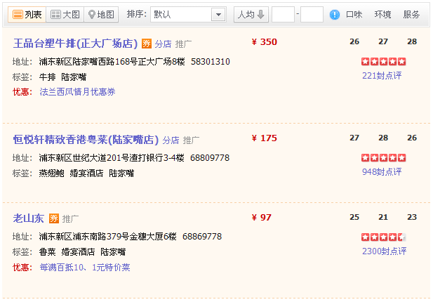

1号楼
返回

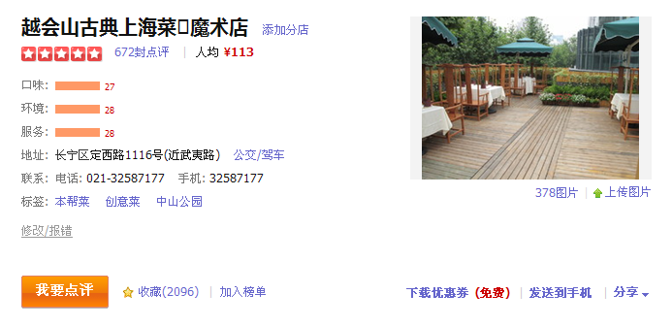

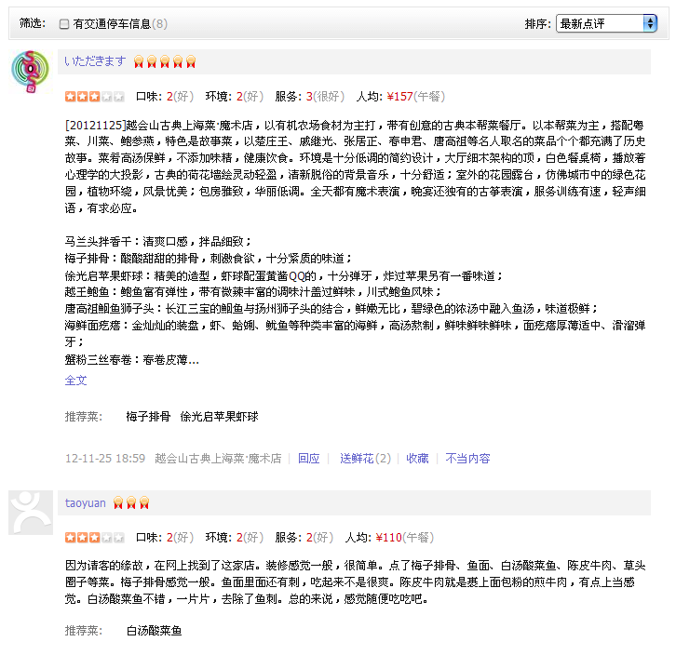

博雅酒店
返回

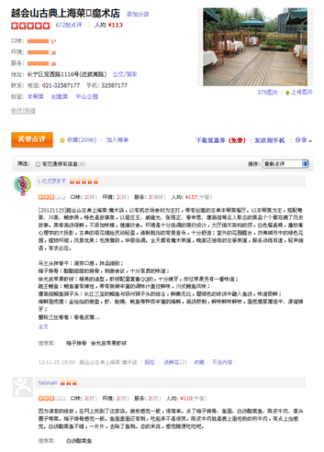
圈主：我是小124

等级： 财富：
圈子： 宠物：

我的圈子
 | 我的圈子 | 查看我的圈子以及

 | 我的足迹 | 记录玩家经过的圈子

1号楼
返回

博雅酒店
返回

圈主：我是小124

等级： 财富：
圈子： 宠物：

3_宠物
宠物
宠物

3_消息
消息
消息
对Ta说：在圈子中“发出”和“收到”的@消息

@ 对Ta说
@ 对Ta说
R 回复
M 私信Ta
M 私信
I 通知

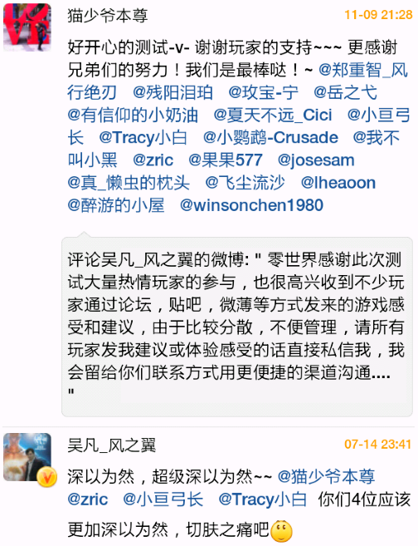

消息
消息
回复：

@ 对Ta说
R 回复
M 私信
I 通知

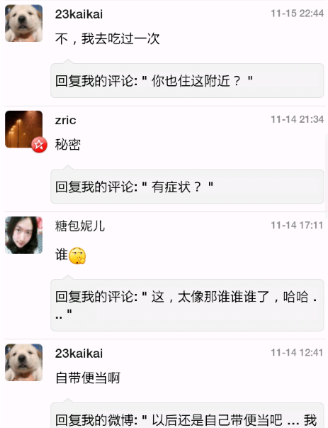

消息
消息

@ 对Ta说
R 回复
M 私信
I 通知

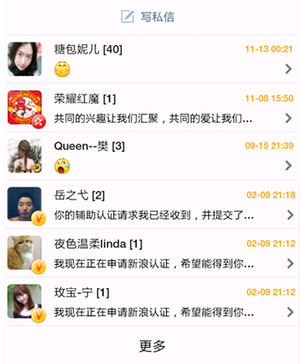

消息
消息

@ 对Ta说
R 回复
M 私信
I 通知

3_设置
设置
设置

